KOPBLAD
 | KOPBLAD CLUB RECORDS

Dames 25m bad |  | Heren 25m bad

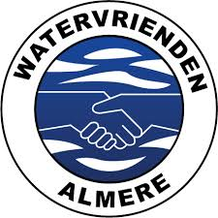
Dames 50m bad |  | Heren 50m bad

Absolute CR Dames 25m bad |  | Absolute CR Heren 25m bad

Absolute CR Dames 50m bad |  | Absolute CR Heren 50m bad

Totaal CR Dames 2022 |  | Totaal CR Heren 2022

Holland Competitie deel 2 Hoofddorp 5-11-2022

